상품제안서
임명 회의 회사 기업명패 SW-008-01 | 상품코드: F32666

 |  |  |  |  |  |  | 02-412-0044 | www.easy1.co.kr
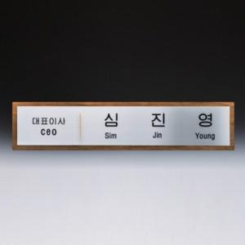

【상세/제작정보】 | <p><b style="font-size: 12pt;">* 배송비</b></p><p><span style="font-size: 12pt;"><b>- 명패 (명패는 개별 포장입니다. ex. 2개 제작시 2박스) / 7000원별도</b></span>&nbsp; &nbsp;</p>

【인쇄/포장옵션】 | / 포장불가능

【공급단가】 | 수량 | 1~ | 2~ | 3~ | 5~ | 10~
*VAT별도 | 단가 | 285,000원 | 280,000원 | 275,000원 | 270,000원 | 265,000원

【상품 URL】 | https://dev.easy1.co.kr:443/src/goods_detail.php?gdno=32666

